상품제안서
플씨드 스포츠 쿨토시 | 상품코드: F13055

 |  |  |  |  |  |  | 02-412-0044 | www.easy1.co.kr
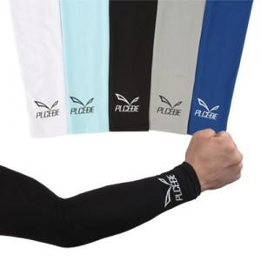

【상세/제작정보】 | 1000개 이상 로고 변경가능(제작기간: 한달)

【인쇄/포장옵션】 | 실크 / 별도문의

【공급단가】 | 수량 | 150~ | 500~ | 1,000~ | 2,000~ | 3,000~
*VAT별도 | 단가 | 2,700원 | 2,600원 | 2,500원 | 2,400원 | 2,340원

【상품 URL】 | http://www.easy1.co.kr/src/goods_detail.php?gdno=13055

